Задание 1 чек-лист
чек-листы и тестирование: к экрану «Статус заказа», «Сделать заказ»
ССЫЛКА НА ТЕСТОВЫЙ СТЕНД: https://e32e4939-accc-4218-ae1a-c97afb679e63.serverhub.praktikum-services.ru/

 | Статус заказа: тестирование вёрстки
Блоки | № | Описание проверки | Windows 11, Яндекс.Браузер, Версия 24.6.3.770 (64-bit), Разрешение 1920x1080 | Windows 11, Google chrome 127.0.6533.101 (64-разрядный) Разрешение 1280x720 | Ссылка на баг-репорт
Заголовок | T-1 | Надпись "Яндекс" Находится влевом верхнем углу Текст: Яндекс шрифт: Жирный цвет: черный | Passed | Passed
 | T-2 | Надпись"Самокат" Находится влевом верхнем углу после надписи Яндекс Текст: "Самокат" шрифт: основной цвет: черный | Passed | Passed
 | T-3 | Надпись "учебный тренажёр" находится влевом верхнем углу справа и сверху надписи "Самокат". текст: учебный тренажёр шрифт: основной цвет текста: серый | Passed | Passed
 | T-4 | Кнопка "Заказать" находится вправом углу экрана, слева от кнопки "Статус заказа" Форма кнопки прямоугольная с закругленными углами. Цвет черный Текст: Заказать Цвет текста: белый При наведении цвет кнопки становится серым | Passed | Passed
 | T-5 | Кнопка "Статус заказа" находится в правом углу экрана. текст: Статус заказа Цвет кнопки: прозрачный Цвет текста: черный | Passed | Passed
 | T-6 | Поле поиска выдвигается после нажатия на кнопку "статус заказа" распологается всправом верхнем углу, поверх кнопок "статус заказа" и "Заказать" форма прямоугольная с заркругленными углами цвет фона: прозрачный цвет границ: серый плейсхолдер: Введите номер заказа Цвет плейсхолдера: серый | Passed | Passed
 | T-7 | Поле поиска при фокусировке, то рамка становится синего цвета | Passed | Passed
 | T-8 | При фокусировке и вводе символов в поле поиска, плейсхолдер пропадет, цвет рамки становится черным, цвет введенных символов черный | Passed | Passed
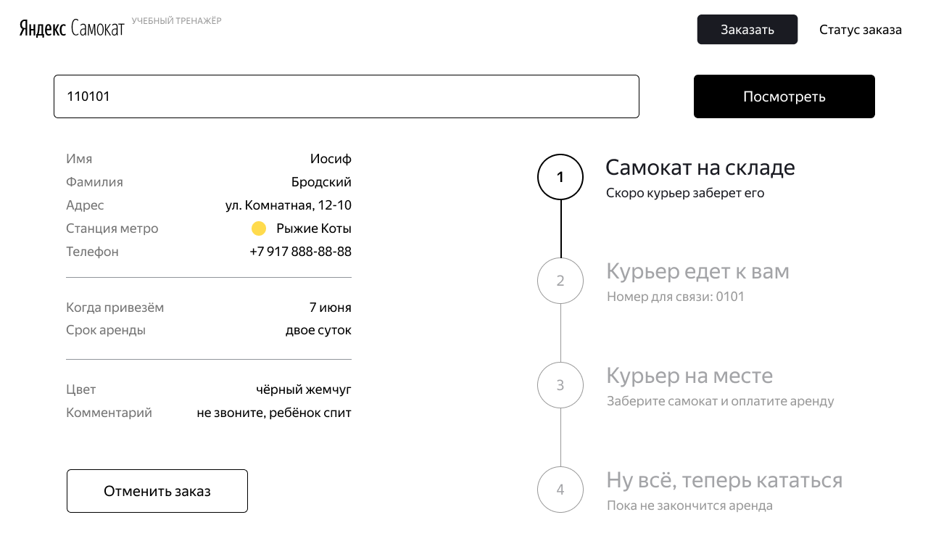
Блок поиск | T-10 | Поле поиск распологается под блоком заголовок и справа от кнопки "посмотреть" фон: белый пустое поле: граница серого цвета при фокусировке: границы синего цвета цвет текста: черный шрифт: основной | Passed | Passed
 | T-11 | Кнопка "Посмотреть" распологается справа от поля поиска. Форма кнопки прямоугольная с закругленными углами Цвет кнопки: черный Текст: Посмотреть цвет текста: белый | Passed | Passed
Блок Данные заказа пользователя | T-12 | Расположение блока слева края страницы, под полем поиска заказа. Без фона. Названия полей выравненны по левому краю блока, а информация о покупателе выравнена по справому краю блока | Passed | Passed
 | T-13 | Строка "Имя": цвет текста: серый цвет текста информации: черный шрифт: основной | Passed | Passed
 | T-14 | Строка "Фамилия": цвет текста: серый цвет текста информации: черный шрифт: основной | Passed | Passed
 | T-15 | Строка "Адрес": цвет текста: серый цвет текста информации: черный шрифт: основной | Passed | Passed
 | T-16 | Строка "Станция метро": цвет текста: серый цвет текста информации: черный шрифт: основной | Passed | Passed
 | T-17 | Строка "Телефон": цвет текста: серый цвет текста информации: черный шрифт: основной | Passed | Passed
 | T-18 | Строка "Дата доставки": цвет текста: серый цвет текста информации: черный шрифт: основной | Passed | Passed
 | T-19 | Строка "Срок аренды": цвет текста: серый цвет текста информации: черный црифт: основной | Passed | Passed
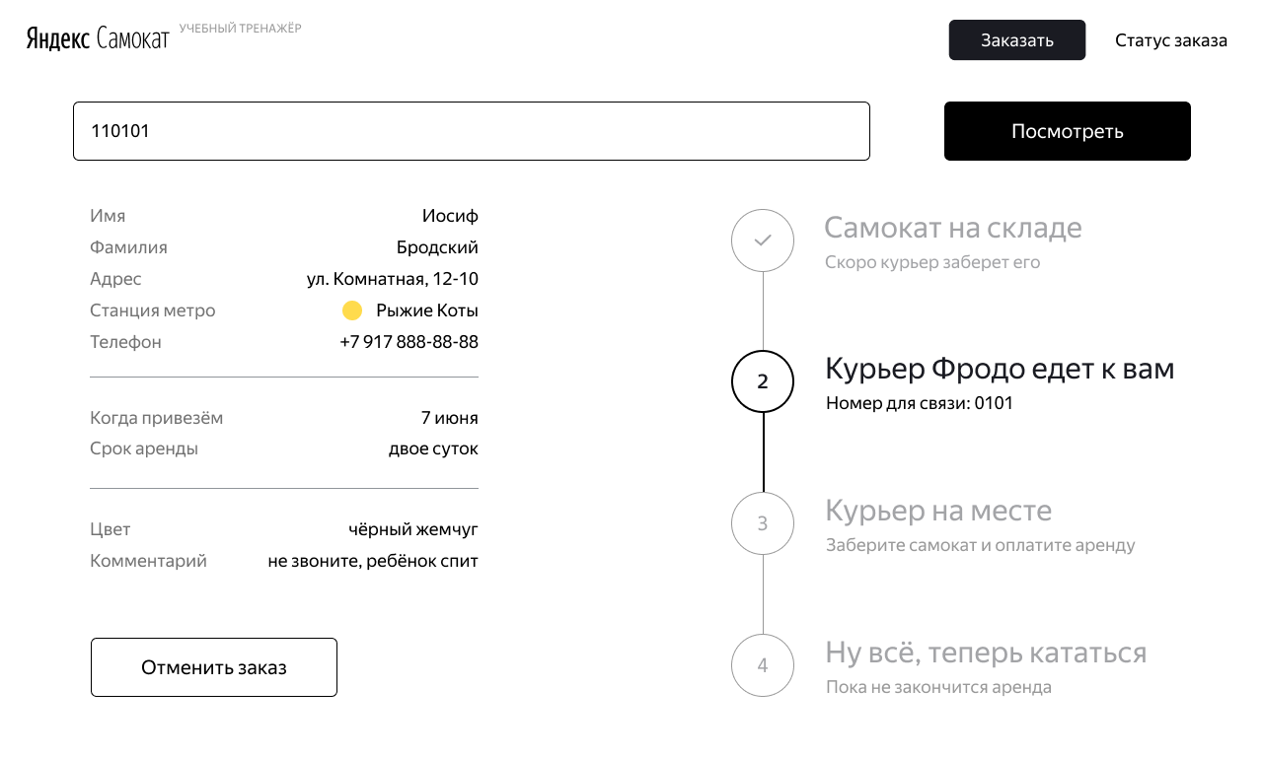
 | T-20 | Строка "Цвет": цвет текста: серый цвет текста информации: черный текст: чёрный жемчуг \ серая безысходность црифт: основной | Passed | Passed
 | T-21 | Строка "Комментарий": цвет текста: серый цвет текста информации: черный црифт: основной | Passed | Passed
Блок Цепочка статусов заказа | T-22 | Расположение блока с правого края страницы параллельно блоку "данные заказа" | Failed | Passed | Б-1
 | T-23 | 1.Статус заказа «Самокат на складе»: Иконка активная форма: круг с линией вниз к следующей иконке фон цвет: прозрачный цвет границы: черный текст: 1 цвет текста: черный | Passed | Passed
 | T-24 | 1.Статус заказа «Самокат на складе»: Иконка неактивная форма: круг с линией вниз к следующей иконке фон цвет: прозрачный цвет границы: серый картинка внутри: галочка цвет картинки: серый | Passed | Passed
 | T-25 | 1.Статус заказа «Самокат на складе»: заголовок активный расположение: справа от иконки 1 Выравнивание: по левому краю текст: Самокат на складе Цвет текста: чёрный шрифт: жирный | Passed | Passed
 | T-26 | 1.Статус заказа «Самокат на складе»: заголовок неактивный расположение: справа от иконки Выравнивание: по левому краю текст: Самокат на складе Цвет текста: серый шрифт: жирный | Passed | Passed
 | T-27 | 1.Статус заказа «Самокат на складе»: подзаголовок активный расположение: под заголовком Выравнивание: по левому краю текст: Скоро курьер заберет его Цвет текста: чёрный шрифт: основной | Passed | Passed
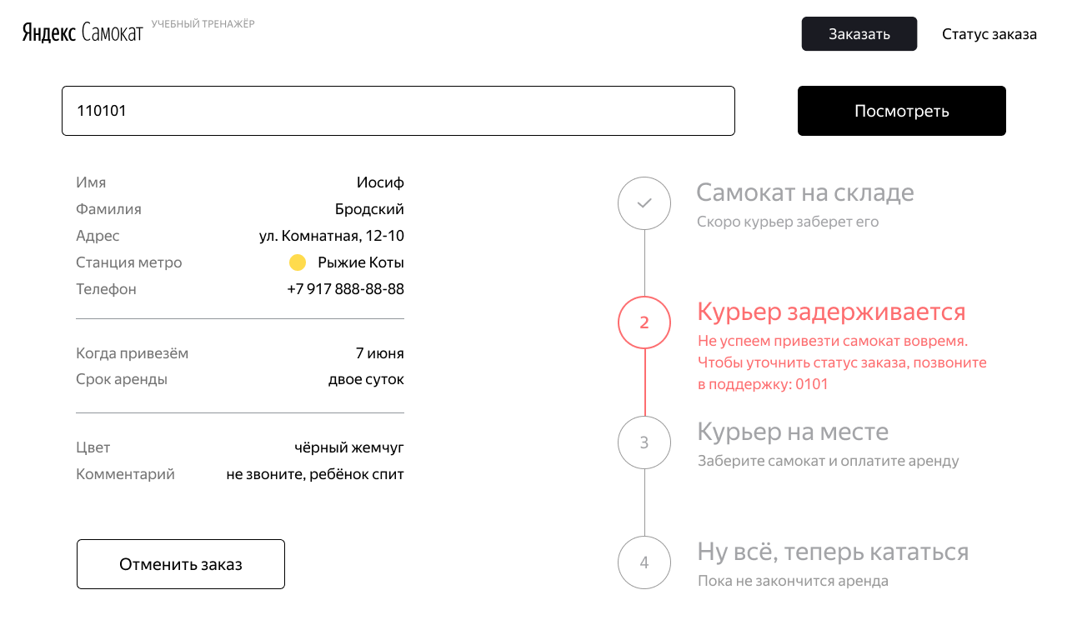
 | T-28 | 1.Статус заказа «Самокат на складе»: подзаголовок неактивный расположение: под заголовком Выравнивание: по левому краю текст: Скоро курьер заберет его Цвет текста: серый шрифт: основной | Passed | Passed
 | T-29 | 2.Статус заказа «Курьер {имя} едет к вам»: Иконка активная форма: круг с линией вниз к следующей иконке фон цвет: прозрачный цвет границы: черный текст: 2 цвет текста: черный | Passed | Passed
 | T-30 | 2.Статус заказа «Курьер едет к вам»: Иконка до активации форма: круг с линией вниз к следующей иконке фон цвет: прозрачный цвет границы: серый текст: 2 цвет текста: серый | Passed | Passed
 | T-31 | 2.Статус заказа «Курьер едет к вам»: Иконка после активации форма: круг с линией вниз к следующей иконке фон цвет: прозрачный цвет границы: серый картинка внутри круга: галочка цвет текста: серый | Passed | Passed
 | T-32 | 2.Статус заказа «Курьер едет к вам»: заголовок активный расположение: справа от иконки 2 Выравнивание: по левому краю текст: Курьер {Имя} едет к вам Цвет текста: чёрный шрифт: жирный | Passed | Passed
 | T-33 | 2.Статус заказа «Курьер едет к вам»: заголовок до активации расположение: справа от иконки 2 Выравнивание: по левому краю текст: Курьер едет к вам Цвет текста: серый шрифт: жирный | Passed | Passed
 | T-34 | 2.Статус заказа «Курьер едет к вам»: заголовок после активации расположение: справа от иконки 2 Выравнивание: по левому краю текст: Курьер {Имя} едет к вам Цвет текста: серый шрифт: жирный | Passed | Passed
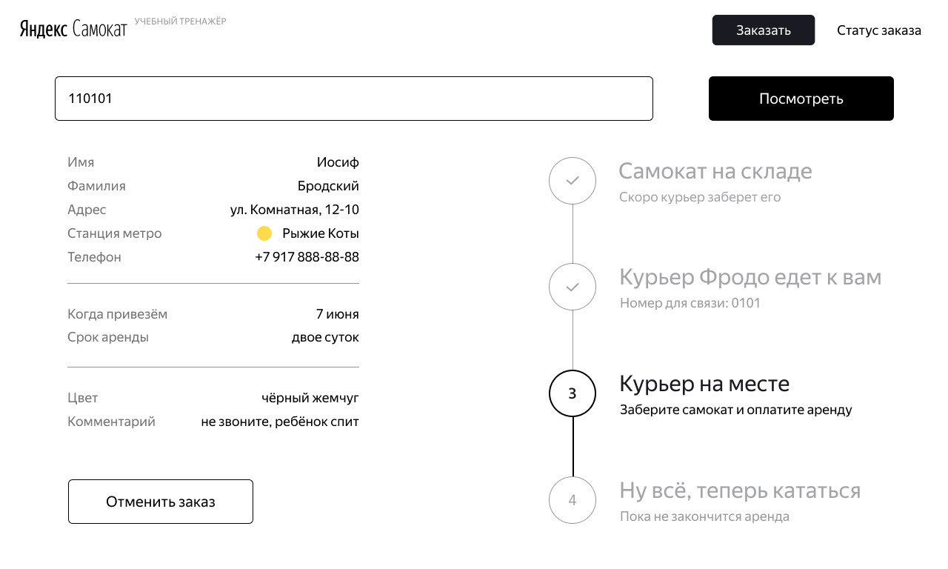
 | T-35 | 2.Статус заказа «Курьер едет к вам»: подзаголовок активный расположение: под заголовком Выравнивание: по левому краю текст: Номер для связи: 0101 Цвет текста: чёрный шрифт: основной | Passed | Passed
 | T-36 | 2.Статус заказа «Курьер едет к вам»: подзаголовок неактивный расположение: под заголовком Выравнивание: по левому краю текст: Номер для связи: 0101 Цвет текста: серый шрифт: основной | Passed | Passed
 | T-37 | 2.Статус заказа «Курьер задерживается»: Иконка активная форма: круг с линией вниз к следующей иконке фон цвет: прозрачный цвет границы: красные текст: 2 цвет текста: красный | Passed | Passed
 | T-38 | 2.Статус заказа «Курьер задерживается»: заголовок активный расположение: справа от иконки 2 Выравнивание: по левому краю текст: Курьер задерживается Цвет текста: красный шрифт: жирный | Passed | Passed
 | T-39 | 2.Статус заказа «Курьер задерживается»: подзаголовок активный расположение: под заголовком Выравнивание: по левому краю текст: Не успеем привезти самокат вовремя. Чтобы уточнить статус заказа, позвоните в поддержку: 0101 Цвет текста: чёрный шрифт: основной | Failed | Failed | Б-3
 | T-40 | 3.Статус заказа «Курьер на месте»: Иконка активная форма: круг с линией вниз к следующей иконке фон цвет: прозрачный цвет границы: черный текст: 3 цвет текста: черный | Failed | Failed | Б-4

 | T-41 | 3.Статус заказа «Курьер на месте»: Иконка до активации форма: круг с линией вниз к следующей иконке фон цвет: прозрачный цвет границы: серый текст: 3 цвет текста: серый | Passed | Passed
 | T-42 | 3.Статус заказа «Курьер на месте»: Иконка после активации форма: круг с линией вниз к следующей иконке фон цвет: прозрачный цвет границы: серый картинка внутри круга: галочка цвет текста: серый | Passed | Passed
 | T-43 | 3.Статус заказа «Курьер на месте»: заголовок активный расположение: справа от иконки 3 Выравнивание: по левому краю текст: Курьер на месте Цвет текста: чёрный шрифт: жирный | Failed | Failed | Б-4
 | T-44 | 3.Статус заказа «Курьер на месте»: заголовок до активации расположение: справа от иконки 3 Выравнивание: по левому краю текст: Курьер на месте Цвет текста: серый шрифт: жирный | Passed | Passed
 | T-45 | 3.Статус заказа «Курьер на месте»: заголовок после активации расположение: справа от иконки 3 Выравнивание: по левому краю текст: Курьер на месте Цвет текста: серый шрифт: жирный | Passed | Passed
 | T-46 | 3.Статус заказа «Курьер на месте»: подзаголовок активный расположение: под заголовком Выравнивание: по левому краю текст: Заберите самокат и оплатите аренду Цвет текста: чёрный шрифт: основной | Failed | Failed | Б-4
 | T-47 | 3.Статус заказа «Курьер на месте»: подзаголовок до активации расположение: под заголовком Выравнивание: по левому краю текст: Заберите самокат и оплатите аренду Цвет текста: серый шрифт: основной | Passed | Passed
 | Т-48 | 3.Статус заказа «Курьер на месте»: подзаголовок после активации расположение: под заголовком Выравнивание: по левому краю текст: Заберите самокат и оплатите аренду Цвет текста: серый шрифт: основной | Passed | Passed

 | T-49 | 4.Статус заказа «Ну всё, теперь кататься»: Иконка активная форма: круг фон цвет: прозрачный цвет границы: черный текст: 4 цвет текста: черный | Passed | Passed
 | T-50 | 4.Статус заказа «Ну всё, теперь кататься»: Иконка до активации форма: круг фон цвет: прозрачный цвет границы: серый текст: 4 цвет текста: серый | Passed | Passed
 | T-51 | 4.Статус заказа «Ну всё, теперь кататься»: заголовок активный расположение: справа от иконки 4 Выравнивание: по левому краю текст: Ну всё, теперь кататься Цвет текста: чёрный шрифт: жирный | Passed | Passed
 | T-52 | 4.Статус заказа «Ну всё, теперь кататься»: заголовок до активации расположение: справа от иконки 4 Выравнивание: по левому краю текст: Ну всё, теперь кататься Цвет текста: серый шрифт: жирный | Passed | Passed
 | T-53 | 4.Статус заказа «Ну всё, теперь кататься»: подзаголовок активный расположение: под заголовком Выравнивание: по левому краю текст: Аренда закончится {dd month} в {hh:mm} (пример: 9 июня в 20:30) Цвет текста: чёрный шрифт: основной | Failed | Failed | Б-5
 | T-54 | 4.Статус заказа «Ну всё, теперь кататься»: подзаголовок до активации расположение: под заголовком Выравнивание: по левому краю текст: Пока не закончится аренда Цвет текста: серый шрифт: основной | Passed | Passed
 | T-55 | 4.Статус заказа «Время аренды кончилось»: заголовок после окончания времени аренды расположение: справа от иконки 4 Выравнивание: по левому краю текст: Время аренды кончилось Цвет текста: чёрный шрифт: жирный | Passed | Passed
 | T-56 | 4.Статус заказа «Время аренды кончилось»: подзаголовок после окончания времени аренды расположение: под заголовком Выравнивание: по левому краю текст: Скоро курьер заберёт самокат Цвет текста: чёрный шрифт: основной | Passed | Passed
Статус заказа: тестирование логики
Кнопка «Статус заказа» (позитивные проверки) | Т-57 | Проверить, что если нажать на «Статус заказа» в шапке, появляется поле ввода «Номер заказа» | Passed | Passed
Поле ввода «Статус заказа» в шапке страницы" (позитивные проверки) | Т-58 | Проверить, что если ввести существующий номер заказа в поле ввода и нажать Enter, то появится информации о заказе. | Failed | Failed | Б-67
 | Т-60 | Проверить, что пользователь может ввести номер другого заказа и посмотреть его статус | Failed | Failed | Б-7
Поле поиска заказа (позитивные проверки) | Т-61 | Проверить, что если ввести существующий номер заказа в поле поиска заказа и нажать на кнопку "Посмотреть", то появится информации о заказе. | Passed | Passed
 | Т-62 | Проверить, что пользователь может ввести номер другого заказа и посмотреть его статус | Passed | Passed
Поле ввода «Статус заказа» в шапке страницы (негативные проверки) | Т-63 | Проверить, что если ввести несуществующий валидные номер заказа в поле ввода и нажать Enter", то появится сообщение об ошибке: «Такого заказа нет. Точно верный номер?» Ввести:(123456) | Failed | Failed | Б-68
 | Т-64 | Проверить, что если ввести буквы и нажать Enter, то появится сообщение об ошибке: «Такого заказа нет. Точно верный номер?» Ввести:asgha1 | Failed | Failed | Б-69
 | Т-65 | Проверить, что если ввести спецсимволы и нажать Enter, то появится сообщение об ошибке: «Такого заказа нет. Точно верный номер?» Ввести:%123123 | Failed | Failed | Б-69
 | Т-66 | Проверить, что если ввести отрицательное число и нажать нажать Enter, то появится сообщение об ошибке: «Такого заказа нет. Точно верный номер?» Ввести:-123456 | Failed | Failed | Б-69
 | Т-67 | Проверить, что если ввести длинное число и нажать Enter, то появится сообщение об ошибке: «Такого заказа нет. Точно верный номер?» Ввести: 2134123123123123123123123123123123 | Failed | Failed | Б-69
 | Т-68 | Проверить, что если ввести пустую строку и нажать Enter, то появится сообщение об ошибке: «Такого заказа нет. Точно верный номер?» Ввести: " " | Failed | Failed | Б-69
Поле поиска заказа (негативные проверки) | Т-69 | Проверить, что если ввести несуществующий валидные номер заказа в поле поиска и нажать на кнопуку "Посмотреть", то появится сообщение об ошибке: «Такого заказа нет. Точно верный номер?» Ввести:(123456) | Passed | Passed
 | Т-70 | Проверить, что если ввести буквы и нажать на кнопуку "Посмотреть", то появится сообщение об ошибке: «Такого заказа нет. Точно верный номер?» Ввести:asgha1 | Passed | Passed
 | Т-71 | Проверить, что если ввести спецсимволы и нажать на кнопку "Посмотреть", то появится сообщение об ошибке: «Такого заказа нет. Точно верный номер?» Ввести:%asgha | Passed | Passed
 | Т-72 | Проверить, что если ввести отрицательное число и нажать на кнопуку "Посмотреть", то появится сообщение об ошибке: «Такого заказа нет. Точно верный номер?» Ввести:-123456 | Passed | Passed
 | Т-73 | Проверить, что если ввести длинное число и нажать на кнопуку "Посмотреть", то появится сообщение об ошибке: «Такого заказа нет. Точно верный номер?» Ввести: 2134123123123123123123123123123123 | Passed | Passed
 | Т-74 | Проверить, что если ввести пустую строку и нажать на кнопуку "Посмотреть", то появится сообщение об ошибке: «Такого заказа нет. Точно верный номер?» Ввести: " " | Passed | Passed
Данные заказа пользователя (позитивные проверки) | Т-75 | Имя: Проверить, что если текст не умещается в одной строке, он переносится на вторую. | Failed | Failed | Б-8
 | Т-76 | Фамилия: Проверить, что если текст не умещается в одной строке, он переносится на вторую. | Failed | Failed | Б-8
 | Т-77 | Адрес: Проверить, что если текст не умещается в одной строке, он переносится на вторую. | Passed | Passed
 | Т-78 | Телефон: Проверить, что если текст не умещается в одной строке, он переносится на вторую. | Failed | Failed | Б-8
 | Т-79 | Комментарий: Проверить, что если текст не умещается в одной строке, он переносится на вторую. | Failed | Failed | Б-8
Цепочка статусов заказа.(позитивные проверки) | Т-80 | Проверить, что текущий статус 1."Самокат на складе" выделен черным, а остальные серым. | Passed | Passed
 | Т-81 | Проверить, что если статус 1."Самокат на складе" пройден, то он становится серым, а цифра сменяется на галочку. | Passed | Passed
 | Т-82 | Проверить, что текущий статус 2."Курьер {Имя} едет к вам" выделен черным, а остальные серым. | Passed | Passed
 | Т-83 | Проверить, что если статус 2."Курьер {Имя} едет к вам" имя курьера слишком длинное, то текст переносится на вторую строчку | Failed | Failed | Б-2
 | Т-84 | Проверить, что если статус 2."Курьер {Имя} едет к вам" пройден, то он становится серым, а цифра сменяется на галочку. | Passed | Passed
 | Т-85 | Проверить, что текущий статус 3."Курьер на месте" выделен черным, а остальные серым. | Failed | Failed | Б-4
 | Т-86 | Проверить, что если статус 3."Курьер на месте" пройден, то он становится серым, а цифра сменяется на галочку. | Passed | Passed
 | Т-87 | Проверить, что текущий статус 4."Ну всё, теперь кататься" выделен черным, а остальные серым. | Passed | Passed
 | Т-88 | Проверить, что текущий статус 4."Ну всё, теперь кататься" выделен черным, а остальные серым. | Passed | Passed
 | Т-89 | Проверить, что статус «Самокат на складе» становится активным, когда пользователь сделал заказ. | Passed | Passed
 | Т-90 | Проверить, что статус «Курьер едет к вам» становится активным, когда курьер подтвердил у себя в приложении, что принял заказ. В подписи появляется имя курьера: «Курьер {Имя} едет к вам». | Passed | Passed
 | Т-91 | Проверить, что статус «Курьер на месте» становится активным, когда курьер нажал кнопку «Завершить» у себя в приложении. | Failed | Failed | Б-9
 | Т-92 | Проверить, что статус «Ну всё, теперь кататься». Становится активным, когда курьер подтвердил завершение заказа. Под заголовком статуса подпись «Аренда закончится...». | Passed | Passed
 | Т-93 | Проверить, что когда время аренды заканчивается, статус меняется на «Время аренды кончилось» с подписью «Скоро курьер заберёт самокат» | Passed | Passed
Отмена заказа(позитивные проверки) | Т-94 | Проверить, что при клике по кнопке «Отменить заказ», появится всплывающее окно с текстом «Хотите отменить заказ?». С двумя кнопками: «Отменить», «Назад». | Passed | Passed
 | Т-95 | Проверить, что если кликнкть по кнопке «Назад», пользователь вернётся на страницу стату сазаказа. | Passed | Passed
 | Т-96 | Проверить, что если кликнуть по «Отменить», появится всплывающее окно с текстом «Заказ отменён. Возвращайтесь, мы всегда вас ждём :)» и кнопкой «Хорошо». | Passed | Passed
 | Т-97 | Проверить, что если кликнуть по кнопке «Хорошо», прользователь вернется на главную страницу лендинга | Passed | Passed
 | Т-98 | Проверить, что пользователь может отменить заказ, пока курьер не взял его в работу | Passed | Passed
 | Т-99 | Проверить, что если заказ уже у курьера, кнопка «Отменить заказ» будет некликабельной. | Failed | Failed | Б-10
 | Т-100 | Проверить, что отменённый заказ удаляется из базы. | Failed | Failed | Б-11
 | Т-101 | Проверить, что отменненый заказ пользователь не может посмотреть. | Failed | Failed | Б-12
Просроченный заказ(позитивные проверки) | Т-102 | Проверить, что заказ считается просроченным, если курьер не успел выполнить его вовремя. | Passed | Passed
 | Т-103 | Проверить, что статус просроченного заказа меняется на «Курьер задерживается», а подпись — на «Не успеем привезти самокат вовремя. Чтобы уточнить статус заказа, позвоните в поддержку: 0101». Статус и подпись подсвечиваются красным. | Passed | Passed
 | Т-104 | Проверить, что если пользователю доставили просроченный заказ, отсчёт времени до конца аренды начинается с момента получения заказа. | Passed | Passed

